인쇄용
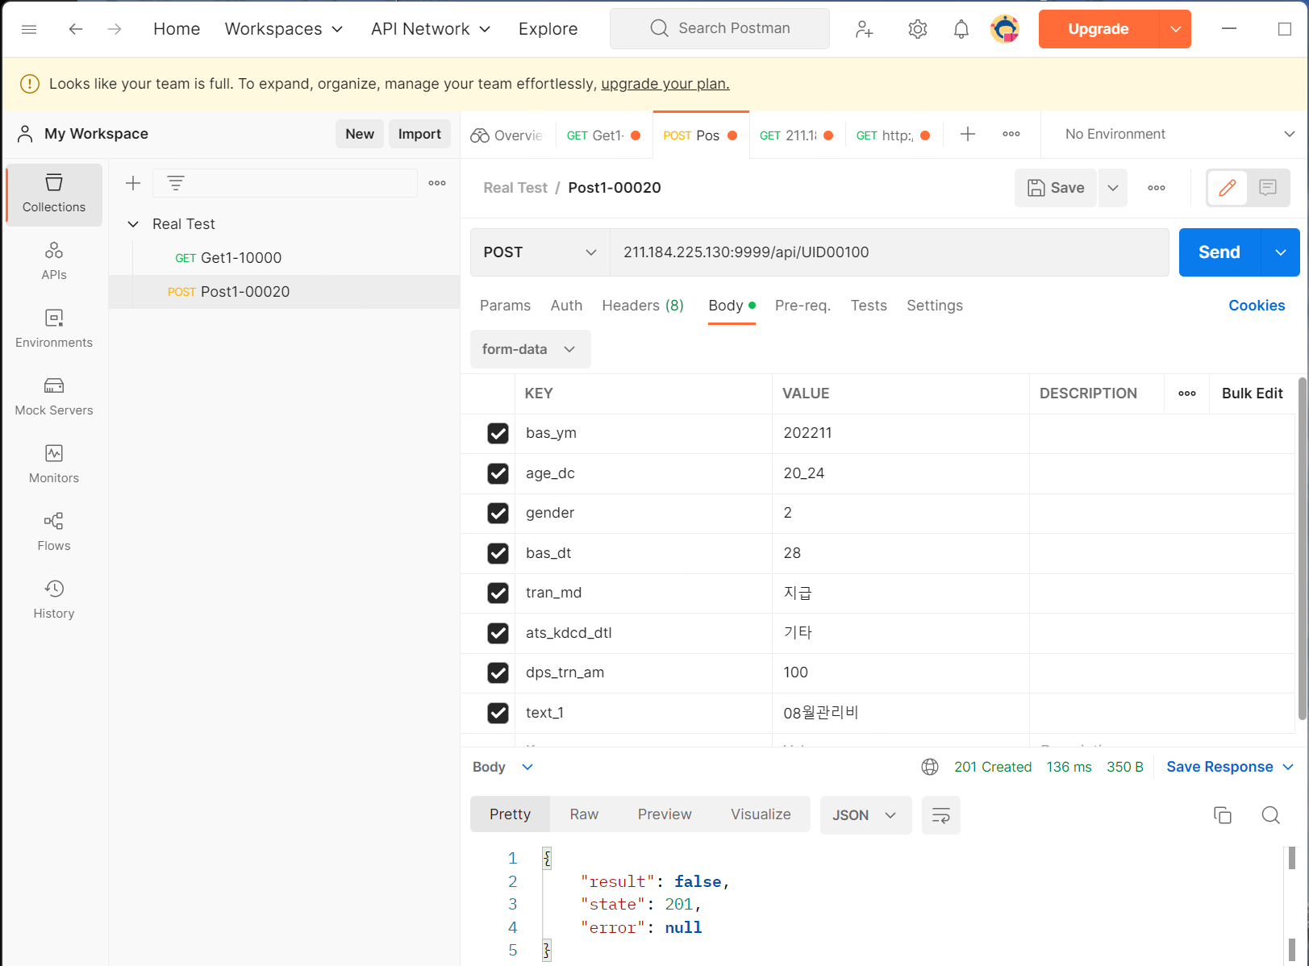

API
명세서

사용자의 평소 금융거래를 분석하여 사용자답지 않은 특이의심거래가 발생했을때 알려주는 서비스
(표지포함 8 페이지)

(리얼?)은 거래유형 기반 특이의심거래 알림 서비스

리얼?의 거래유형 분류모델 고도화 과정에 입출금거래의 적요텍스트 분석이 가능하도록 분류하는 리얼?ATS 모델을 적용함

EX ) Postman 프로그램을 사용한 "사용자 거래유형 개수 모니터링 API" 테스트
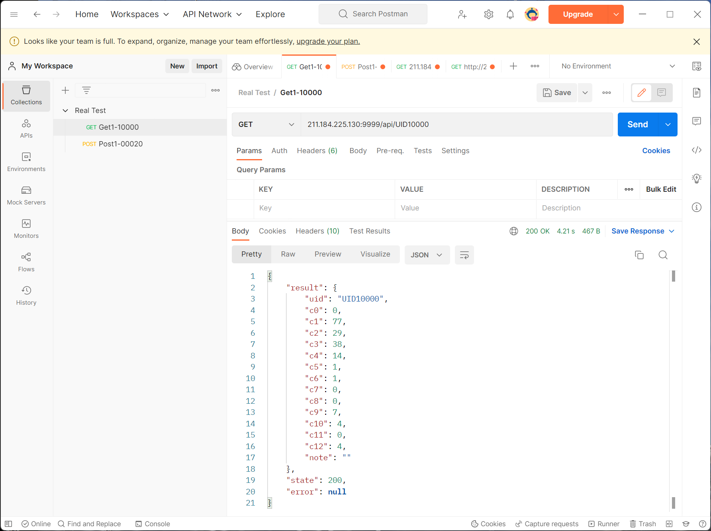

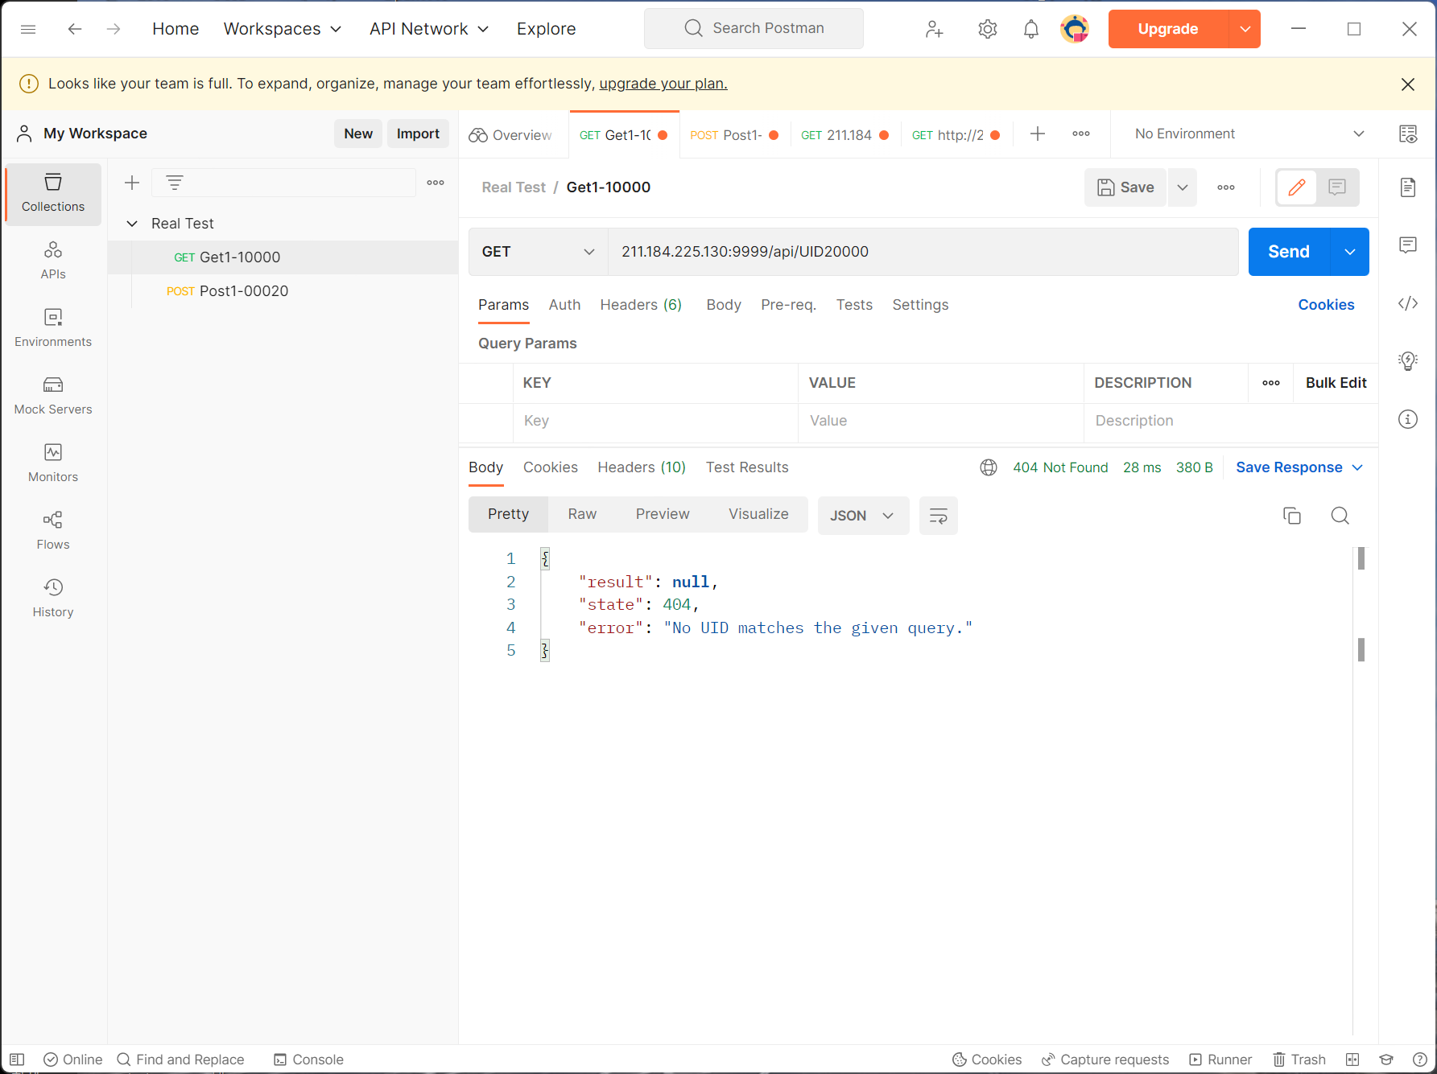

EX ) Postman 프로그램을 사용한 "사용자 특이의심 거래 모니터링 API" 테스트

